3992-1
工程款支付证书 |  |  |  |  |  |  |  |  |  |  |  |  |  |  | 本次
工程名称 |  | 涡阳县2016年农村公路畅道工程第二批乡级道路改建工程01标（曹市-青疃） |  |  |  |  |  |  |  |  | 档案编号 |  | CD2016-063
合同金额 |  | 11,805,984.00 |  |  |  | 中标日期 | 2016.6.22 |  |  |  | 合作单位 |  | 陈贤恩13905684569 |  | CD2016-063 | 69 | 3992 | 涡阳县2016年农村公路畅道工程第二批乡级道路改建工程01标（曹市-青疃） | 2016.6.22 | 11805984.00 | 陈 楠 | 120日历天 | 涡阳县 曹市-青疃 | 苏 琳18005677766 | 陈贤恩13905684569 | 邀标项目，中标通知书、施工合同和投资协议原件均在庐江 | √ | 中标 通知书
决算金额 |  |  |  |  |  | 竣工日期 |  |  |  |  | ERP编号 |  | 3992
序号 | 工程款到账 |  |  | 开票情况 |  | 成本发票 | 扣管理费 |  | 代扣税金 |  | 其他扣款 |  | 实际支付
 | 日期 | 账户 | 金额 | 日期 | 金额 | 金额 | 比例 | 金额 | 税率 | 金额 | 金额 | 备注 | 户名 | 金额
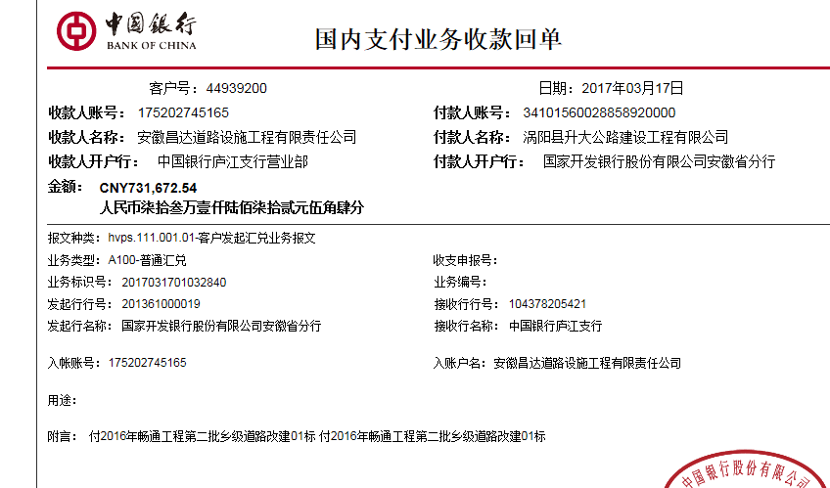
1 | 2017-03-17 | 中 | 731,672.54 | 2017-02-23 | 905,070.23 | 1,944,457.20 | 2%，按进度款扣 | 14,633.45 |  | 0.00 | 500.00 | 2017.1.3办理外经证费用500 |  | 716,539.09

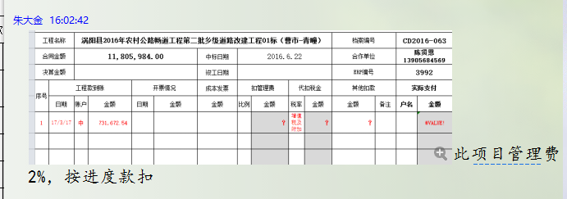
合计 |  | - | 731,672.54 | - | 905,070.23 | 1,944,457.20 | - | 14,633.45 | - | 0.00 | 500.00 | - |  | 716,539.09 | 6.07%
本次支付金额 |  | 小写 | 716,539.09 |  |  |  | 支付账号 |  | 陈贤恩 中国银行涡阳支行 |  |  |  |  |  | 完工证明？
 |  | 大写 | 716539.09 |  |  |  |  |  | 6215 6863 0000 0517 352
申请部门 意见 |  | 1、 | 中标通知书原件已提供 ； |  |  |  |  |  | 2、此次借条已提供 。
项目管理 意见 |  | 何总、朱总已同意支付（附表背面截图）。
财务审核 意见
质安稽查 意见 |  | 是□否□营改增项目，及材料款支付核实：
总经理审批

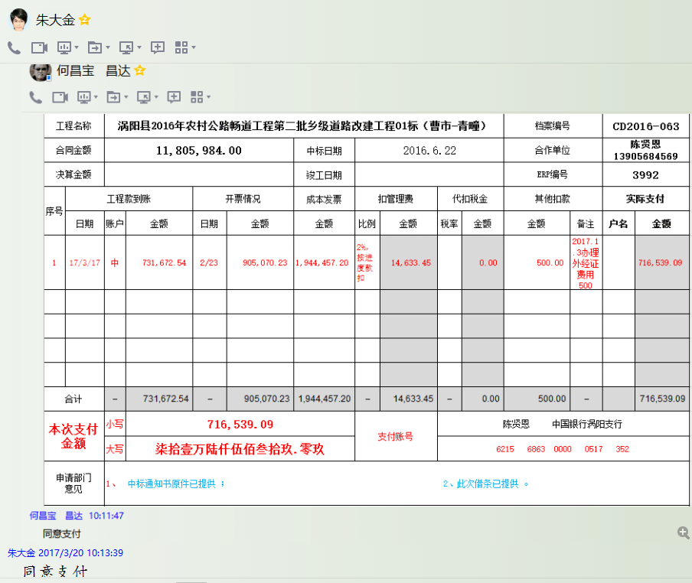

3992-(2)
工程款支付证书 |  |  |  |  |  |  |  |  |  |  |  |  |  |  | 本次
工程名称 |  | 涡阳县2016年农村公路畅道工程第二批乡级道路改建工程01标（曹市-青疃） |  |  |  |  |  |  |  |  | 档案编号 |  | CD2016-063
合同金额 |  | 11,805,984.00 |  |  |  | 中标日期 | 2016.6.22 |  |  |  | 合作单位 |  | 陈贤恩13905684569 |  | CD2016-063 | 69 | 3992 | 涡阳县2016年农村公路畅道工程第二批乡级道路改建工程01标（曹市-青疃） | 2016.6.22 | 11805984.00 | 陈 楠 | 120日历天 | 涡阳县 曹市-青疃 | 苏 琳18005677766 | 陈贤恩13905684569 | 邀标项目，中标通知书、施工合同和投资协议原件均在庐江 | √ | 中标 通知书
决算金额 |  |  |  |  |  | 竣工日期 |  |  |  |  | ERP编号 |  | 3992
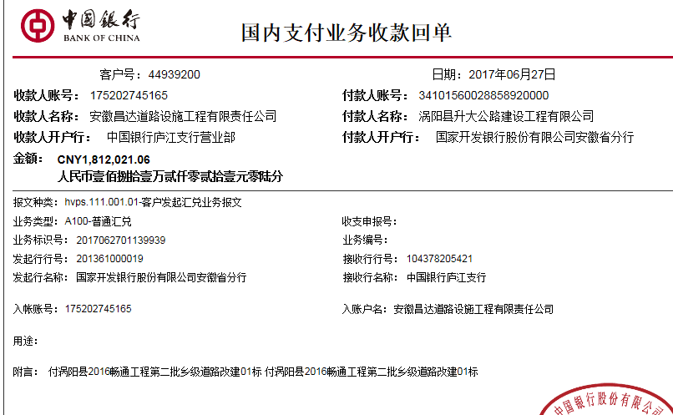
序号 | 工程款到账 |  |  | 开票情况 |  | 成本发票 | 扣管理费 |  | 代扣税金 |  | 其他扣款 |  | 实际支付
 | 日期 | 账户 | 金额 | 日期 | 金额 | 金额 | 比例 | 金额 | 税率 | 金额 | 金额 | 备注 | 户名 | 金额
1 | 2017-03-17 | 中 | 731,672.54 | 2017-02-23 | 905,070.23 | 1,944,457.20 | 2%，按进度款扣 | 14,633.45 |  | 0.00 | 500.00 | 2017.1.3办理外经证费用500 | 陈贤恩 | 716,539.09
 | 本次
2 | 2017-06-27 | 中 | 1,812,021.06 | 2017-06-15 | 1,812,021.06 | 2,151,279.66 | 2% | 36,240.42 |  | 0.00 | 0.00 |  | 陈贤恩 | 539,918.94
 |  |  |  |  |  |  |  |  |  |  |  |  | 材料 | 1,235,861.70

合计 |  | - | 2,543,693.60 | - | 2,717,091.29 | 4,095,736.86 | - | 50,873.87 | - | 0.00 | 500.00 | - |  | 2,492,319.73 | #REF!
本次支付金额 |  | 小写 | 1,775,780.64 |  | 陈贤恩 | 539,918.94 |  | 支付账号 | 陈贤恩 中国银行涡阳支行 6215 6863 0000 0517 352 |  |  |  |  |  | 完工证明？
 |  | 大写 | 1775780.64 |  | 材料 | 1,235,861.70 |  |  | 详见委托支付函
申请部门 意见 |  | 1、 | 中标通知书（合肥）、施工合同和投资协议原件（庐江）已供 ； |  |  |  |  |  | 2、此次借条已提供 。
项目管理 意见 |  | 何总、朱总已同意支付（附表背面截图）。
财务审核 意见
质安稽查 意见 |  | 是□否□营改增项目，及材料款支付核实：
总经理审批 |  |  |  |  |  |  |  | 董事长审批

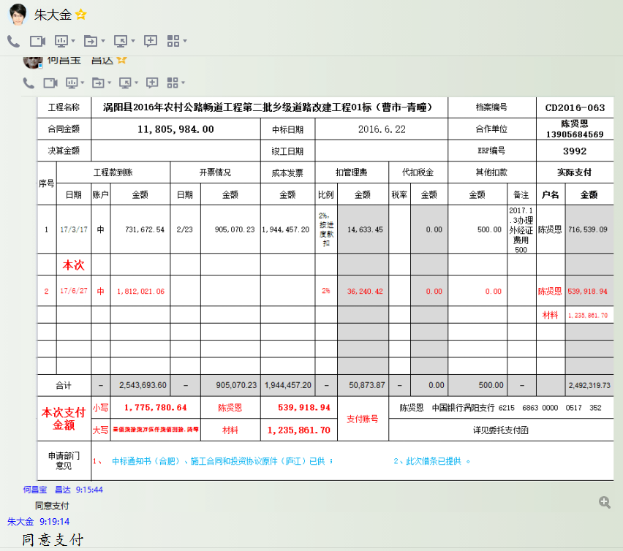

3992-(3)
工程款支付证书 |  |  |  |  |  |  |  |  |  |  |  |  |  |  | 本次
工程名称 |  | 涡阳县2016年农村公路畅道工程第二批乡级道路改建工程01标（曹市-青疃） |  |  |  |  |  |  |  |  | 档案编号 |  | CD2016-063
合同金额 |  | 11,805,984.00 |  |  |  | 中标日期 | 2016.6.22 |  |  |  | 合作单位 |  | 陈贤恩13905684569 |  | CD2016-063 | 69 | 3992 | 涡阳县2016年农村公路畅道工程第二批乡级道路改建工程01标（曹市-青疃） | 2016.6.22 | 11805984.00 | 陈 楠 | 120日历天 | 涡阳县 曹市-青疃 | 苏 琳18005677766 | 陈贤恩13905684569 | 邀标项目，中标通知书、施工合同和投资协议原件均在庐江 | √ | 中标 通知书
决算金额 |  |  |  |  |  | 竣工日期 |  |  |  |  | ERP编号 |  | 3992
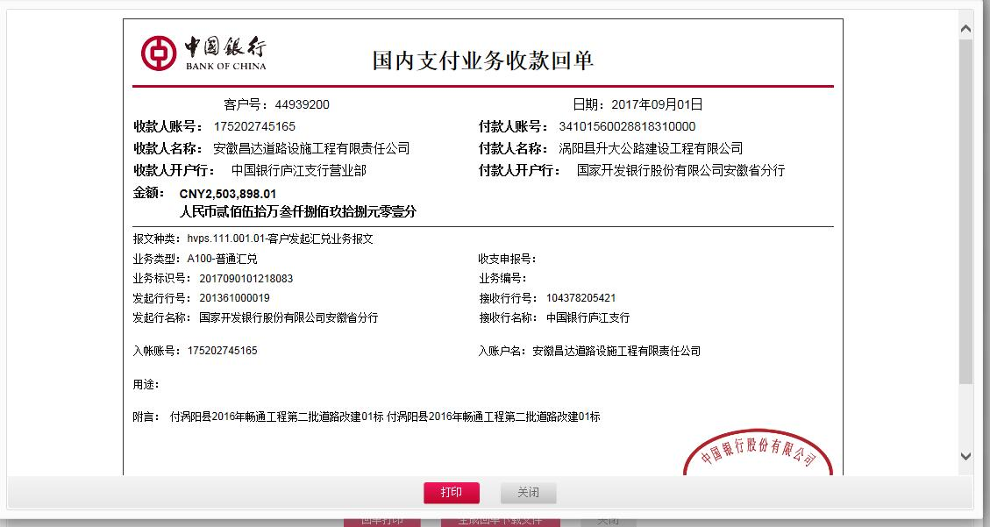
序号 | 工程款到账 |  |  | 开票情况 |  | 成本发票 | 扣管理费 |  | 代扣税金 |  | 其他扣款 |  | 实际支付
 | 日期 | 账户 | 金额 | 日期 | 金额 | 金额 | 比例 | 金额 | 税率 | 金额 | 金额 | 备注 | 户名 | 金额
1 | 2017-03-17 | 中 | 731,672.54 | 2017-02-23 | 905,070.23 | 1,944,457.20 | 2%，按进度款扣 | 14,633.45 |  | 0.00 | 500.00 | 2017.1.3办理外经证费用500 | 陈贤恩 | 716,539.09

2 | 2017-06-27 | 中 | 1,812,021.06 | 2017-06-15 | 1,812,021.06 | 2,151,279.66 | 2% | 36,240.42 |  | 0.00 | 0.00 |  | 陈贤恩 | 539,918.94
 |  |  |  |  |  |  |  |  |  |  |  |  | 材料 | 1,235,861.70
 | 本次
3 | 2017-09-01 | 中 | 2,503,898.01 | 2017-08-07 | 2,503,898.01 | 1,938,110.00 | 2% | 50,077.96 |  | 0.00 | 1,000.00 |  | 陈贤恩 | 2,274,710.05
 |  |  |  |  |  |  |  |  |  |  |  | 2017.6.26核销外经证费用500 +2017.7.26办理外经证费用500 | 材料 | 178,110.00

合计 |  | - | 5,047,591.61 | - | 5,220,989.30 | 6,033,846.86 | - | 100,951.83 | - | 0.00 | 1,500.00 | - |  | 4,945,139.78
本次支付金额 |  | 小写 | 2,452,820.05 |  | 陈贤恩 | 2,274,710.05 |  | 支付账号 | 陈贤恩 中国银行涡阳支行 6215 6863 0000 0517 352
 |  | 大写 | 2452820.05 |  | 材料 | 178,110.00 |  |  | 详见委托支付函
申请部门 意见 |  | 1、 | 中标通知书（合肥）、施工合同和投资协议原件（庐江）已供 ； |  |  |  |  |  | 2、此次借条已提供 。
项目管理 意见 |  | 何总、朱总已同意支付（附表背面截图）。
财务审核 意见
质安稽查 意见 |  | 是□否□营改增项目，及材料款支付核实：
总经理审批 |  |  |  |  |  |  |  | 董事长审批

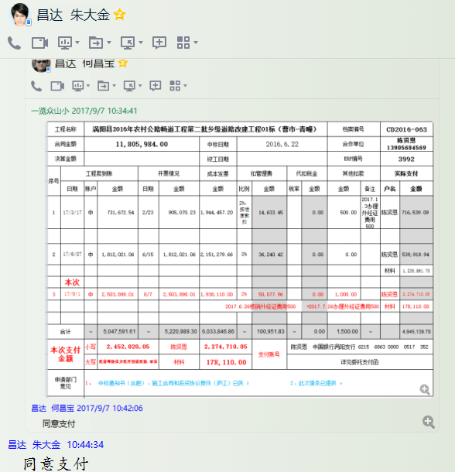

3992-(4)
工程款支付证书 |  |  |  |  |  |  |  |  |  |  |  |  |  |  | 本次
工程名称 |  | 涡阳县2016年农村公路畅道工程第二批乡级道路改建工程01标（曹市-青疃） |  |  |  |  |  |  |  |  | 档案编号 |  | CD2016-063
合同金额 |  | 11,805,984.00 |  |  |  | 中标日期 | 2016.6.22 |  |  |  | 合作单位 |  | 陈贤恩13905684569 |  | CD2016-063 | 69 | 3992 | 涡阳县2016年农村公路畅道工程第二批乡级道路改建工程01标（曹市-青疃） | 2016.6.22 | 11805984.00 | 陈 楠 | 120日历天 | 涡阳县 曹市-青疃 | 苏 琳18005677766 | 陈贤恩13905684569 | 邀标项目，中标通知书、施工合同和投资协议原件均在庐江 | √ | 中标 通知书
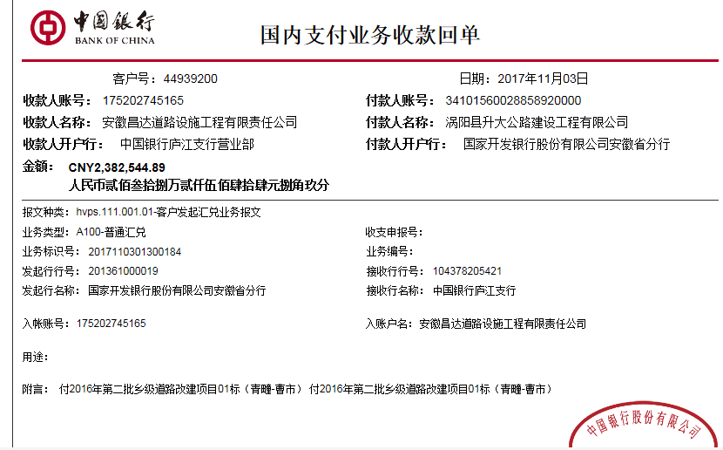
决算金额 |  |  |  |  |  | 竣工日期 |  |  |  |  | ERP编号 |  | 3992 |  |  |  |  | 7433849.16
序号 | 工程款到账 |  |  | 开票情况 |  | 成本发票 | 扣管理费 |  | 代扣税金 |  | 其他扣款 |  | 实际支付 |  |  |  |  | 0
 | 日期 | 账户 | 金额 | 日期 | 金额 | 金额 | 比例 | 金额 | 税率 | 金额 | 金额 | 备注 | 户名 | 金额
1 | 2017-03-17 | 中 | 731,672.54 | 2017-02-23 | 905,070.23 | 1,944,457.20 | 2%，按进度款扣 | 14,633.46 |  | 0.00 | 500.00 | 2017.1.3办理外经证费用500 | 陈贤恩 | 716,539.08

2 | 2017-06-27 | 中 | 1,812,021.06 | 2017-06-15 | 1,812,021.06 | 2,151,279.66 | 2% | 36,240.43 |  | 0.00 | 0.00 |  | 陈贤恩 | 539,918.93
 |  |  |  |  |  |  |  |  |  |  |  |  | 材料 | 1,235,861.70

3 | 2017-09-01 | 中 | 2,503,898.01 | 2017-08-07 | 2,503,898.01 | 1,938,110.00 | 2% | 50,077.97 |  | 0.00 | 1,000.00 |  | 陈贤恩 | 2,274,710.04
 |  |  |  |  |  |  |  |  |  |  |  | 2017.6.26核销外经证费用500 +2017.7.26办理外经证费用500 | 材料 | 178,110.00

 | 本次
4 | 2017-11-03 | 中 | 2,382,544.89 | 2017-10-09 | 2,209,147.20 | 1,400,002.30 | 2% | 47,650.90 |  | 0.00 | 0.00 |  | 10.30材 | 1,400,000.00
 |  |  |  |  |  |  |  |  |  |  |  |  | 陈贤恩 | 934,893.99

 |  |  |  |  |  |  |  |  |  |  |  |  |  |  |  |  |  | 0.020000004038

合计 |  | - | 7,430,136.50 | - | 7,430,136.50 | 7,433,849.16 | - | 148,602.76 | - | 0.00 | 1,500.00 | - |  | 7,280,033.74
本次支付金额 |  | 小写 | 2,334,893.99 |  | 陈贤恩 | 934,893.99 |  | 支付账号 | 陈贤恩 中国银行涡阳支行 6215 6863 0000 0517 352
 |  | 大写 | 2334893.99 |  | 材料 | 1,400,000.00 |  |  | 详见委托支付函
申请部门 意见 |  | 1、 | 中标通知书（合肥）、施工合同和投资协议原件（庐江）已供 ； |  |  |  |  |  | 2、此次借条已提供 。
项目管理 意见 |  | 何总、朱总已同意支付（附表背面截图）。
财务审核 意见
质安稽查 意见 |  | 是□否□营改增项目，及材料款支付核实：
总经理审批 |  |  |  |  |  |  |  | 董事长审批

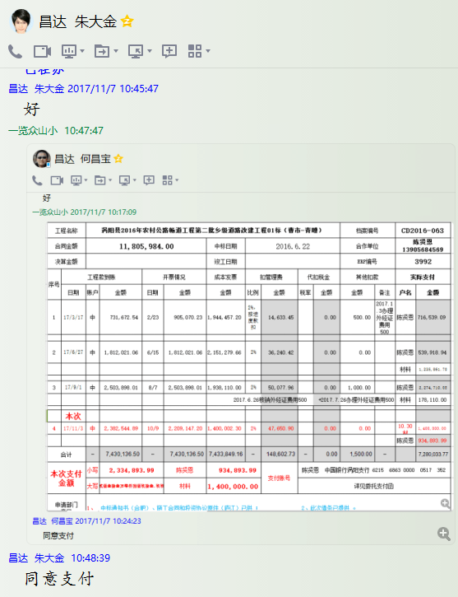

3992-(5)
工程款支付证书 |  |  |  |  |  |  |  |  |  |  |  |  |  |  | 本次
工程名称 |  | 涡阳县2016年农村公路畅道工程第二批乡级道路改建工程01标（曹市-青疃） |  |  |  |  |  |  |  |  | 档案编号 |  | CD2016-063
合同金额 |  | 11,805,984.00 |  |  |  | 中标日期 | 2016.6.22 |  |  |  | 合作单位 |  | 陈贤恩13905684569 |  | CD2016-063 | 69 | 3992 | 涡阳县2016年农村公路畅道工程第二批乡级道路改建工程01标（曹市-青疃） | 2016.6.22 | 11805984.00 | 陈 楠 | 120日历天 | 涡阳县 曹市-青疃 | 苏 琳18005677766 | 陈贤恩13905684569 | 邀标项目，中标通知书、施工合同和投资协议原件均在庐江 | √ | 中标 通知书
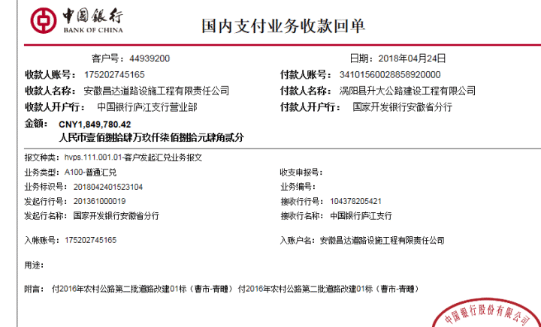
决算金额 |  |  |  |  |  | 竣工日期 |  |  |  |  | ERP编号 |  | 3992 |  |  |  |  | 7433849.16
序号 | 工程款到账 |  |  | 开票情况 |  | 成本发票 | 扣管理费 |  | 代扣税金 |  | 其他扣款 |  | 实际支付 |  |  |  |  | 0
 | 日期 | 账户 | 金额 | 日期 | 金额 | 金额 | 比例 | 金额 | 税率 | 金额 | 金额 | 备注 | 户名 | 金额
1 | 2017-03-17 | 中 | 731,672.54 | 2017-02-23 | 905,070.23 | 1,944,457.20 | 2%，按进度款扣 | 14,633.46 |  | 0.00 | 500.00 | 2017.1.3办理外经证费用500 | 陈贤恩 | 716,539.08

2 | 2017-06-27 | 中 | 1,812,021.06 | 2017-06-15 | 1,812,021.06 | 2,151,279.66 | 2% | 36,240.43 |  | 0.00 | 0.00 |  | 陈贤恩 | 539,918.93
 |  |  |  |  |  |  |  |  |  |  |  |  | 材料 | 1,235,861.70

3 | 2017-09-01 | 中 | 2,503,898.01 | 2017-08-07 | 2,503,898.01 | 1,938,110.00 | 2% | 50,077.97 |  | 0.00 | 1,000.00 |  | 陈贤恩 | 2,274,710.04
 |  |  |  |  |  |  |  |  |  |  |  | 2017.6.26核销外经证费用500 +2017.7.26办理外经证费用500 | 材料 | 178,110.00

4 | 2017-11-03 | 中 | 2,382,544.89 | 2017-10-09 | 2,209,147.20 | 1,400,002.30 | 2% | 47,650.90 |  | 0.00 | 0.00 |  | 10.30材 | 1,400,000.00
 |  |  |  |  |  |  |  |  |  |  |  |  | 陈贤恩 | 934,893.99
 | 本次
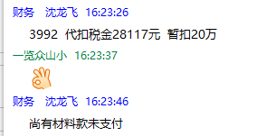
5 | 2018-04-24 | 中 | 1,849,780.42 | 2018-04-04 | 1,849,780.42 |  | 剩余全部2% | 87,518.00 |  | 28,117.00 | 500.00 |  | 陈贤恩 | 341,030.42
 |  |  |  |  |  |  |  |  | 2018.3.22办理涉税事项报告表费用500； 暂扣税费13万 |  | 130,000.00 | 暂扣税费13万 | 4材料 | 1,262,615.00

 |  |  |  |  |  |  |  |  |  |  |  |  |  |  |  |  |  | 236119.68 | 236120 | -0.76000000001
合计 |  | - | 9,279,916.92 | - | 9,279,916.92 | 7,433,849.16 | - | 236,120.76 | - | 28,117.00 | 132,000.00 | - | - | 8,883,679.16 |  |  |  | 2526067.08
本次支付金额 |  | 1,603,645.42 |  |  | 陈贤恩 | 341,030.42 |  | 支付账号 | 陈贤恩 中国银行涡阳支行 6215 6863 0000 0517 352
 |  |  |  |  | 材料 | 1,262,615.00 |  |  | 详见报销单据
申请部门 意见 |  | 1、 | 中标通知书（合肥）、施工合同和投资协议原件（庐江）已供 ；
项目管理 意见 |  | 何总、朱总已同意支付（附表背面截图）。
财务审核 意见
质安稽查 意见 |  | 是□否□营改增项目，及材料款支付核实：
总经理审批 |  |  |  |  |  |  |  | 董事长审批

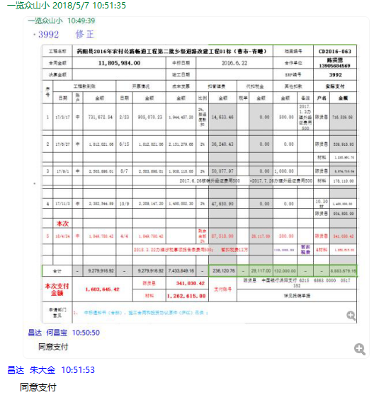

3992-(6)
工程款支付证书 |  |  |  |  |  |  |  |  |  |  |  |  |  |  | 本次
工程名称 |  | 涡阳县2016年农村公路畅道工程第二批乡级道路改建工程01标（曹市-青疃） |  |  |  |  |  |  |  |  | 档案编号 |  | CD2016-063
合同金额 |  | 11,805,984.00 |  |  |  | 中标日期 | 2016.6.22 |  |  |  | 合作单位 |  | 陈贤恩13905684569 |  | CD2016-063 | 69 | 3992 | 涡阳县2016年农村公路畅道工程第二批乡级道路改建工程01标（曹市-青疃） | 2016.6.22 | 11805984.00 | 陈 楠 | 120日历天 | 涡阳县 曹市-青疃 | 苏 琳18005677766 | 陈贤恩13905684569 | 邀标项目，中标通知书、施工合同和投资协议原件均在庐江 | √ | 中标 通知书
决算金额 |  |  |  |  |  | 竣工日期 |  |  |  |  | ERP编号 |  | 3992 |  |  |  |  | 7433849.16
序号 | 工程款到账 |  |  | 开票情况 |  | 成本发票 | 扣管理费 |  | 代扣税金 |  | 其他扣款 |  | 实际支付 |  |  |  |  | 0
 | 日期 | 账户 | 金额 | 日期 | 金额 | 金额 | 比例 | 金额 | 税率 | 金额 | 金额 | 备注 | 户名 | 金额
1 | 2017-03-17 | 中 | 731,672.54 | 2017-02-23 | 905,070.23 | 1,944,457.20 | 2%，按进度款扣 | 14,633.46 |  | 0.00 | 500.00 | 2017.1.3办理外经证费用500 | 陈贤恩 | 716,539.08

2 | 2017-06-27 | 中 | 1,812,021.06 | 2017-06-15 | 1,812,021.06 | 2,151,279.66 | 2% | 36,240.43 |  | 0.00 | 0.00 |  | 陈贤恩 | 539,918.93
 |  |  |  |  |  |  |  |  |  |  |  |  | 材料 | 1,235,861.70

3 | 2017-09-01 | 中 | 2,503,898.01 | 2017-08-07 | 2,503,898.01 | 1,938,110.00 | 2% | 50,077.97 |  | 0.00 | 1,000.00 |  | 陈贤恩 | 2,274,710.04
 |  |  |  |  |  |  |  |  |  |  |  | 2017.6.26核销外经证费用500 +2017.7.26办理外经证费用500 | 材料 | 178,110.00

4 | 2017-11-03 | 中 | 2,382,544.89 | 2017-10-09 | 2,209,147.20 | 1,400,002.30 | 2% | 47,650.90 |  | 0.00 | 0.00 |  | 10.30材 | 1,400,000.00
 |  |  |  |  |  |  |  |  |  |  |  |  | 陈贤恩 | 934,893.99

5 | 2018-04-24 | 中 | 1,849,780.42 | 2018-04-04 | 1,849,780.42 |  | 剩余全部2% | 87,518.00 |  | 28,117.00 | 500.00 |  | 陈贤恩 | 341,030.42
 |  |  |  |  |  |  |  |  | 2018.3.22办理涉税事项报告表费用500； 暂扣税费13万 |  | 130,000.00 | 暂扣税费13万 | 4材料 | 1,262,615.00
 | 本次
6 | 申请支付上次暂扣税费13万， |  |  |  |  |  |  |  |  |  | -130,000.00 | 退 | 6材料 | 130,000.00 |  |  |  | 0.025444275206

 |  |  |  |  |  |  |  |  |  |  |  |  |  |  |  |  |  | 236119.68 | 236120 | -0.76000000001
合计 |  | - | 9,279,916.92 | - | 9,279,916.92 | 7,433,849.16 | - | 236,120.76 | - | 28,117.00 | 2,000.00 | - | - | 9,013,679.16 |  |  |  | 2526067.08
本次支付金额 |  | 130,000.00 |  |  | 陈贤恩 | 0.00 |  | 支付账号 | 陈贤恩 中国银行涡阳支行 6215 6863 0000 0517 352
 |  |  |  |  | 材料 | 130,000.00 |  |  | 详见报销单据
申请部门 意见 |  | 中标通知书（合肥）、施工合同和投资协议原件（庐江）已供 ； |  |  |  |  |  | 项目管理 意见 |  | 何总、朱总已同意支付（附表背面截图）。
财务初审 意见 |  |  |  |  |  |  |  | 财务审核 意见
质安初审 意见 |  |  |  |  |  |  |  | 质安稽查 意见
总经理审批 |  |  |  |  |  |  |  | 董事长审批

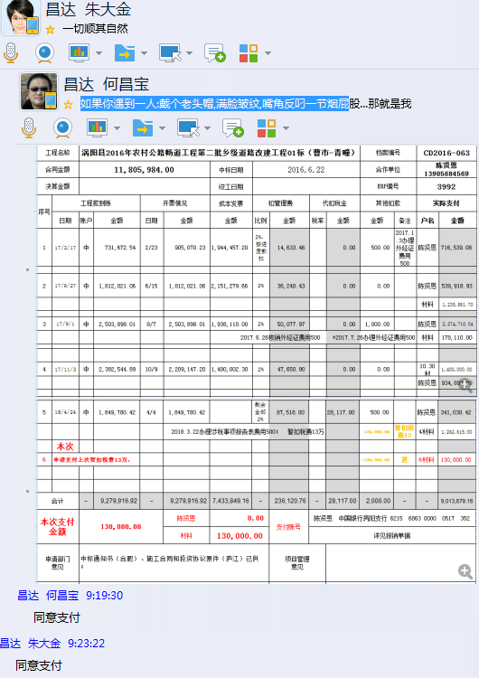

3992-(7)
工程款支付证书 |  |  |  |  |  |  |  |  |  |  |  |  |  |  | 本次
工程名称 |  | 涡阳县2016年农村公路畅道工程第二批乡级道路改建工程01标（曹市-青疃） |  |  |  |  |  |  |  |  | 档案编号 |  | CD2016-063
合同金额 |  | 11,805,984.00 |  |  |  | 中标日期 | 2016.6.22 |  |  |  | 合作单位 |  | 陈贤恩13905684569 |  | CD2016-063 | 69 | 3992 | 涡阳县2016年农村公路畅道工程第二批乡级道路改建工程01标（曹市-青疃） | 2016.6.22 | 11805984.00 | 陈 楠 | 120日历天 | 涡阳县 曹市-青疃 | 苏 琳18005677766 | 陈贤恩13905684569 | 邀标项目，中标通知书、施工合同和投资协议原件均在庐江 | √ | 中标 通知书
决算金额 |  |  |  |  |  | 竣工日期 |  |  |  |  | ERP编号 |  | 3992 |  |  |  |  | 7433849.16
序号 | 工程款到账 |  |  | 开票情况 |  | 成本发票 | 扣管理费 |  | 代扣税金 |  | 其他扣款 |  | 实际支付 |  |  |  |  | 0
 | 日期 | 账户 | 金额 | 日期 | 金额 | 金额 | 比例 | 金额 | 税率 | 金额 | 金额 | 备注 | 户名 | 金额
1 | 2017-03-17 | 中 | 731,672.54 | 2017-02-23 | 905,070.23 | 1,944,457.20 | 2%，按进度款扣 | 14,633.46 |  | 0.00 | 500.00 | 2017.1.3办理外经证费用500 | 陈贤恩 | 716,539.08

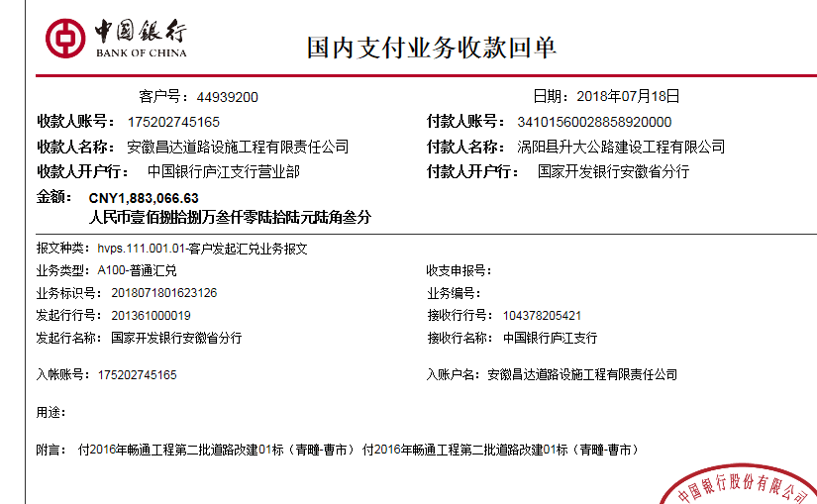
2 | 2017-06-27 | 中 | 1,812,021.06 | 2017-06-15 | 1,812,021.06 | 2,151,279.66 | 2% | 36,240.43 |  | 0.00 | 0.00 |  | 陈贤恩 | 539,918.93
 |  |  |  |  |  |  |  |  |  |  |  |  | 材料 | 1,235,861.70

3 | 2017-09-01 | 中 | 2,503,898.01 | 2017-08-07 | 2,503,898.01 | 1,938,110.00 | 2% | 50,077.97 |  | 0.00 | 1,000.00 |  | 陈贤恩 | 2,274,710.04
 |  |  |  |  |  |  |  |  |  |  |  | 2017.6.26核销外经证费用500 +2017.7.26办理外经证费用500 | 材料 | 178,110.00

4 | 2017-11-03 | 中 | 2,382,544.89 | 2017-10-09 | 2,209,147.20 | 1,400,002.30 | 2% | 47,650.90 |  | 0.00 | 0.00 |  | 10.30材 | 1,400,000.00
 |  |  |  |  |  |  |  |  |  |  |  |  | 陈贤恩 | 934,893.99

5 | 2018-04-24 | 中 | 1,849,780.42 | 2018-04-04 | 1,849,780.42 |  | 剩余全部2% | 87,518.00 |  | 28,117.00 | 500.00 |  | 陈贤恩 | 341,030.42
 |  |  |  |  |  |  |  |  | 2018.3.22办理涉税事项报告表费用500； 暂扣税费13万 |  | 130,000.00 | 暂扣税费13万 | 4材料 | 1,262,615.00

6 | 申请支付上次暂扣税费13万， |  |  |  |  |  |  |  |  |  | -130,000.00 | 退 | 6材料 | 130,000.00 |  |  |  | 0.021152119318
 | 本次
7 | 2018-07-18 | 中 | 1,883,066.63 | 2018-07-02 | 1,883,066.63 |  | 已扣 | 0.00 |  | 0.00 | 0.00 |  | 陈贤恩 | 433,050.63
 |  |  |  |  |  |  |  |  |  |  |  |  | 7材料 | 1,450,016.00

 |  |  |  |  |  |  |  |  |  |  |  |  |  |  |  |  |  | 236119.68 | 236120 | -0.76000000001
合计 |  | - | 11,162,983.55 | - | 11,162,983.55 | 7,433,849.16 | - | 236,120.76 | - | 28,117.00 | 2,000.00 | - | - | 10,896,745.79 |  |  |  | 643000.45
本次支付金额 |  | 1,883,066.63 |  |  | 陈贤恩 | 433,050.63 |  | 支付账号 | 陈贤恩 中国银行涡阳支行 6215 6863 0000 0517 352
 |  |  |  |  | 材料 | 1,450,016.00 |  |  | 详见报销单据
申请部门 意见 |  | 中标通知书、施工合同和投资协议原件、交工、竣工、审计已供 ； |  |  |  |  |  | 项目管理 意见 |  | 何总、朱总已同意支付（附表背面截图）。
财务初审 意见 |  |  |  |  |  |  |  | 财务审核 意见
质安初审 意见 |  |  |  |  |  |  |  | 质安稽查 意见
总经理审批 |  |  |  |  |  |  |  | 董事长审批

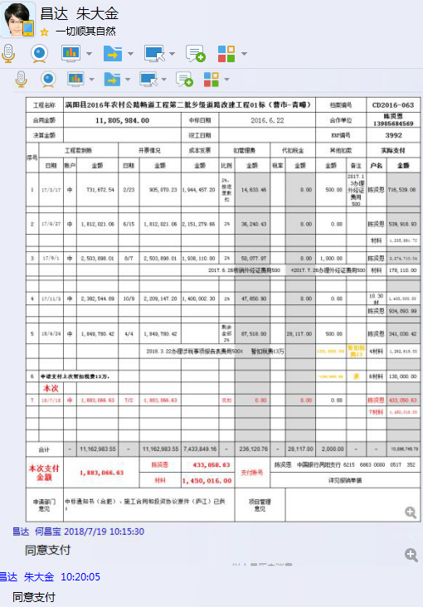

8
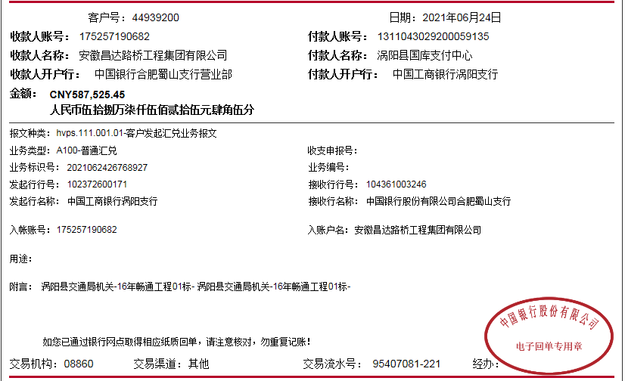
工程款支付证书 |  |  |  |  |  |  |  |  |  |  |  |  |  |  | 本次
工程名称 |  | 涡阳县2016年农村公路畅道工程第二批乡级道路改建工程01标（曹市-青疃） |  |  |  |  |  |  |  |  | 档案编号 |  | CD2016-063
合同金额 |  | 11,805,984.00 |  |  |  | 中标日期 | 2016.6.22 |  |  |  | 合作单位 |  | 陈贤恩13905684569 |  | CD2016-063 | 69 | 3992 | 涡阳县2016年农村公路畅道工程第二批乡级道路改建工程01标（曹市-青疃） | 2016.6.22 | 11805984.00 | 陈 楠 | 120日历天 | 涡阳县 曹市-青疃 | 苏 琳18005677766 | 陈贤恩13905684569 | 邀标项目，中标通知书、施工合同和投资协议原件均在庐江 | √ | 中标 通知书
决算金额 |  | 11,750,509.00 |  |  |  | 竣工日期 |  |  |  |  | ERP编号 |  | 3992 |  |  |  |  | 7433849.16
序号 | 工程款到账 |  |  | 开票情况 |  | 成本发票 | 扣管理费 |  | 代扣税金 |  | 其他扣款 |  | 实际支付 |  |  |  |  | 0
 | 日期 | 账户 | 金额 | 日期 | 金额 | 金额 | 比例 | 金额 | 税率 | 金额 | 金额 | 备注 | 户名 | 金额
1 | 2017-03-17 | 中 | 731,672.54 | 2017-02-23 | 905,070.23 | 1,944,457.20 | 2%，按进度款扣 | 14,633.46 |  | 0.00 | 500.00 | 2017.1.3办理外经证费用500 | 陈贤恩 | 716,539.08

2 | 2017-06-27 | 中 | 1,812,021.06 | 2017-06-15 | 1,812,021.06 | 2,151,279.66 | 2% | 36,240.43 |  | 0.00 | 0.00 |  | 陈贤恩 | 539,918.93
 |  |  |  |  |  |  |  |  |  |  |  |  | 材料 | 1,235,861.70

3 | 2017-09-01 | 中 | 2,503,898.01 | 2017-08-07 | 2,503,898.01 | 1,938,110.00 | 2% | 50,077.97 |  | 0.00 | 1,000.00 |  | 陈贤恩 | 2,274,710.04
 |  |  |  |  |  |  |  |  |  |  |  | 2017.6.26核销外经证费用500 +2017.7.26办理外经证费用500 | 材料 | 178,110.00

4 | 2017-11-03 | 中 | 2,382,544.89 | 2017-10-09 | 2,209,147.20 | 1,400,002.30 | 2% | 47,650.90 |  | 0.00 | 0.00 |  | 10.30材 | 1,400,000.00
 |  |  |  |  |  |  |  |  |  |  |  |  | 陈贤恩 | 934,893.99

5 | 2018-04-24 | 中 | 1,849,780.42 | 2018-04-04 | 1,849,780.42 |  | 剩余全部2% | 87,518.00 |  | 28,117.00 | 500.00 |  | 陈贤恩 | 341,030.42
 |  |  |  |  |  |  |  |  | 2018.3.22办理涉税事项报告表费用500； 暂扣税费13万 |  | 130,000.00 | 暂扣税费13万 | 4材料 | 1,262,615.00

6 | 申请支付上次暂扣税费13万， |  |  |  |  |  |  |  |  |  | -130,000.00 | 退 | 6材料 | 130,000.00 |  |  |  | 0.020094513353

7 | 2018-07-18 | 中 | 1,883,066.63 | 2018-07-02 | 1,883,066.63 |  | 已扣 | 0.00 |  | 0.00 | 0.00 |  | 陈贤恩 | 433,050.63
 |  |  |  |  |  |  |  |  |  |  |  |  | 7材料 | 1,450,016.00
8 | 2021-06-24 | 中 | 587,525.45
 |  |  |  |  |  |  |  |  |  |  |  |  |  |  |  |  |  | 236119.68 | 236120 | -0.76000000001
合计 |  | - | 11,750,509.00 | - | 11,162,983.55 | 7,433,849.16 | - | 236,120.76 | - | 28,117.00 | 2,000.00 | - | - | 10,896,745.79 |  |  |  | 55475
本次支付金额 |  | 1,883,066.63 |  |  | 陈贤恩 | 433,050.63 |  | 支付账号 | 陈贤恩 中国银行涡阳支行 6215 6863 0000 0517 352
 |  |  |  |  | 材料 | 1,450,016.00 |  |  | 详见报销单据
申请部门 意见 |  | 中标通知书、施工合同和投资协议原件、交工、竣工、审计已供 ； |  |  |  |  |  | 项目管理 意见 |  | 何总、朱总已同意支付（附表背面截图）。
财务初审 意见 |  |  |  |  |  |  |  | 财务审核 意见
质安初审 意见 |  |  |  |  |  |  |  | 质安稽查 意见
总经理审批 |  |  |  |  |  |  |  | 董事长审批

